Spreadsheet explanation
Acrônimos da Planilha
OD = Densidade ótica
YF = Febre amarela
VA = Antígeno Viral (YF)
NA = Antígeno Normal
PC =Controle Positivo
NC = Controle negativo
PCVA = PC médio em VA
NCVA = NC médio em VA
PCNA = PC médio em NA
PCVA-VL = Limite de variabilidade PCVA
NCVA-VL = Limite de variabilidade NCVA
NBR = Proporção normal de fundo
P/N = Razão de Absorvância Média com Antígeno Viral para Absorvância Média de Controle Negativo com Antígeno Viral
Configuração de placa |  |  |  | YF MAC-HD |  |  |  |  |  |  |  |  |  |  |  |  | YF MAC-ON
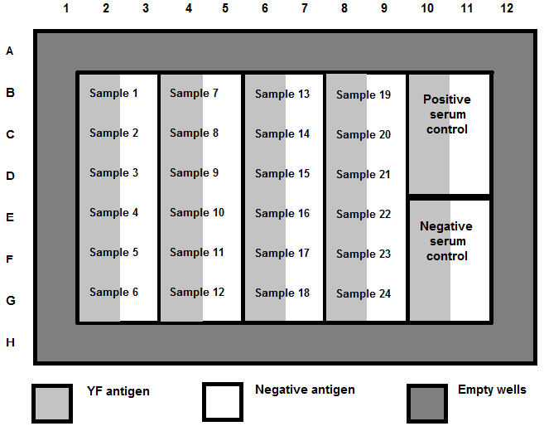
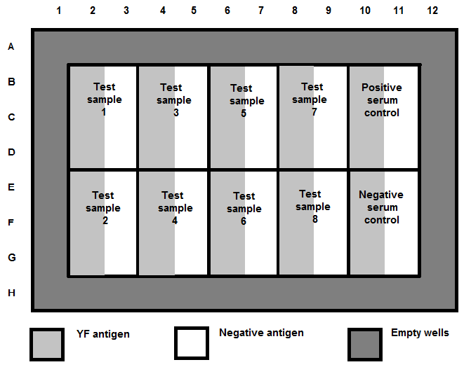

 | Vazia |  |  |  |  |  |  |  |  |  |  |  |  | Vazia
 | Vazia | Amostra 1 | Amostra 7 |  | Amostra 13 |  | Amostra 19 |  | Controle positivo com VA | Controle positivo com NA |  |  |  | Vazia |  |  |  |  |  |  |  | Controle positivo com VA | Controle positivo com NA
 | Vazia | Amostra 2 | Amostra 8 |  | Amostra 14 |  | Amostra 20 |  |  |  |  |  |  | Vazia | Amostra 1 | Amostra 3 |  | Amostra 5 |  | Amostra 7
 | Vazia | Amostra 3 | Amostra 9 |  | Amostra 15 |  | Amostra 21 |  |  |  |  |  |  | Vazia
 |  | Amostra 4 | Amostra 10 |  | Amostra 16 |  | Amostra 22 |  | Controle positivo com VA | Controle positivo com NA |  |  |  |  |  |  |  |  |  |  |  | Controle positivo com VA | Controle positivo com NA
 |  | Amostra 5 | Amostra 11 |  | Amostra 17 |  | Amostra 23 |  |  |  |  |  |  |  | Amostra 2 | Amostra 4 |  | Amostra 6 |  | Amostra 8
 |  | Amostra 6 | Amostra 12 |  | Amostra 18 |  | Amostra 24

 | VA (or YFVA) |  | NA |  | Vazia wells |  |  |  |  |  |  |  |  | VA (or YFVA) |  | NA |  | Vazia wells

A leitura média de OD em branco é calculada
 |  |  | 0.0000 | 0.0000 | 0.0000 | 0.0000 | 0.0000 | 0.0000 | 0.0000 | 0.0000 | 0.0000 | 0.0000 | 0.0000 | 0.0000 | COLE COMO "VALORES"
 |  |  | 0.0000 | 0.0000 | 0.0000 | 0.0000 | 0.0000 | 0.0000 | 0.0000 | 0.0000 | 0.0000 | 0.0000 | 0.0000 | 0.0000 | COLE OD's NO TOPO
 |  |  | 0.0000 | 0.0000 | 0.0000 | 0.0000 | 0.0000 | 0.0000 | 0.0000 | 0.0000 | 0.0000 | 0.0000 | 0.0000 | 0.0000 | CÉLULAS COLORIDAS
 |  |  | 0.0000 | 0.0000 | 0.0000 | 0.0000 | 0.0000 | 0.0000 | 0.0000 | 0.0000 | 0.0000 | 0.0000 | 0.0000 | 0.0000 | AMARELO. DAS guias YF MAC-HD e YF
Vazia OD A1:D1 |  |  | 0.0000 | 0.0000 | 0.0000 | 0.0000 | 0.0000 | 0.0000 | 0.0000 | 0.0000 | 0.0000 | 0.0000 | 0.0000 | 0.0000 | MAC-ON.
 |  |  | 0.0000 | 0.0000 | 0.0000 | 0.0000 | 0.0000 | 0.0000 | 0.0000 | 0.0000 | 0.0000 | 0.0000 | 0.0000 | 0.0000 | NÃO USE AUTOMATICAMENTE
 |  |  | 0.0000 | 0.0000 | 0.0000 | 0.0000 | 0.0000 | 0.0000 | 0.0000 | 0.0000 | 0.0000 | 0.0000 | 0.0000 | 0.0000 | EM BRANCOS RESULTADOS
 |  |  | 0.0000 | 0.0000 | 0.0000 | 0.0000 | 0.0000 | 0.0000 | 0.0000 | 0.0000 | 0.0000 | 0.0000 | 0.0000 | 0.0000

OD médio em branco é subtraído de todas as leituras de OD do poço
 |  |  | Blank
 |  |  | Blank | 0.0000 | 0.0000 | 0.0000 | 0.0000 | 0.0000 | 0.0000 | 0.0000 | 0.0000 | 0.0000 | 0.0000
 |  |  | Blank | 0.0000 | 0.0000 | 0.0000 | 0.0000 | 0.0000 | 0.0000 | 0.0000 | 0.0000 | 0.0000 | 0.0000
 |  |  | Blank | 0.0000 | 0.0000 | 0.0000 | 0.0000 | 0.0000 | 0.0000 | 0.0000 | 0.0000 | 0.0000 | 0.0000
Vazia OD A1:D1 |  |  |  | 0.0000 | 0.0000 | 0.0000 | 0.0000 | 0.0000 | 0.0000 | 0.0000 | 0.0000 | 0.0000 | 0.0000
 |  |  |  | 0.0000 | 0.0000 | 0.0000 | 0.0000 | 0.0000 | 0.0000 | 0.0000 | 0.0000 | 0.0000 | 0.0000
 |  |  |  | 0.0000 | 0.0000 | 0.0000 | 0.0000 | 0.0000 | 0.0000 | 0.0000 | 0.0000 | 0.0000 | 0.0000

PCVA-VL --- DIFERENÇA MÍN = Determine se os três valores de absorbância subtraídos do branco são < 0,3 diferentes um do outro, subtraindo o menor valor de absorbância subtraído do branco do valor médio e o meio do mais alto

 |  |  |  |  | Critérios de aceitação do ensaio
DIFERENÇA MIN PCVA-VL & DIFERENÇA MIN NCVA-VL
 |  |  | Blank
 |  |  | Blank | 0.0000 | 0.0000 | 0.0000 | 0.0000 | 0.0000 | 0.0000 | 0.0000 | 0.0000 | 0.0000 | 0.0000
 |  |  | Blank | 0.0000 | 0.0000 | 0.0000 | 0.0000 | 0.0000 | 0.0000 | 0.0000 | 0.0000 | 0.0000 | 0.0000
 |  |  | Blank | 0.0000 | 0.0000 | 0.0000 | 0.0000 | 0.0000 | 0.0000 | 0.0000 | 0.0000 | 0.0000 | 0.0000
 |  |  |  | 0.0000 | 0.0000 | 0.0000 | 0.0000 | 0.0000 | 0.0000 | 0.0000 | 0.0000 | 0.0000 | 0.0000
 |  |  |  | 0.0000 | 0.0000 | 0.0000 | 0.0000 | 0.0000 | 0.0000 | 0.0000 | 0.0000 | 0.0000 | 0.0000
 |  |  |  | 0.0000 | 0.0000 | 0.0000 | 0.0000 | 0.0000 | 0.0000 | 0.0000 | 0.0000 | 0.0000 | 0.0000

NCVA-VL --- DIFERENÇA MÍN = Determine se os três valores de absorbância subtraídos do branco são < 0,025 diferentes um do outro, subtraindo o menor valor de absorbância subtraído do branco do valor médio e o meio do mais alto

PCVA= Controle Positivo Médio do Antígeno da Febre Amarela

 |  |  |  |  | Critérios de aceitação do ensaio

Calcular PCVA, PCNA & NCVA
PCNA= Controle Positivo Médio em Antígeno Normal
 |  |  | Blank
 |  |  | Blank | 0.0000 | 0.0000 | 0.0000 | 0.0000 | 0.0000 | 0.0000 | 0.0000 | 0.0000 | 0.0000 | 0.0000
 |  |  | Blank | 0.0000 | 0.0000 | 0.0000 | 0.0000 | 0.0000 | 0.0000 | 0.0000 | 0.0000 | 0.0000 | 0.0000
 |  |  | Blank | 0.0000 | 0.0000 | 0.0000 | 0.0000 | 0.0000 | 0.0000 | 0.0000 | 0.0000 | 0.0000 | 0.0000
 |  |  |  | 0.0000 | 0.0000 | 0.0000 | 0.0000 | 0.0000 | 0.0000 | 0.0000 | 0.0000 | 0.0000 | 0.0000
 |  |  |  | 0.0000 | 0.0000 | 0.0000 | 0.0000 | 0.0000 | 0.0000 | 0.0000 | 0.0000 | 0.0000 | 0.0000
 |  |  |  | 0.0000 | 0.0000 | 0.0000 | 0.0000 | 0.0000 | 0.0000 | 0.0000 | 0.0000 | 0.0000 | 0.0000

NCVA= Controle Negativo Médio do Anígeno da Febre Amarela. *Observação: Se o NCVA for menor que 0,05 (< 0,05), a planilha Excel usará 0,05 para todos os cálculos

 |  |  |  | YF MAC-HD |  |  |  |  |  |  |  |  |  |  |  |  | YF MAC-ON
AVERAGE VA OD
AVERAGE NA OD
VA OD
NA OD

 |  |  | Blank |  |  |  |  |  |  |  |  |  |  |  |  | Blank
 |  |  | Blank | 0.0000 | 0.0000 | 0.0000 | 0.0000 | 0.0000 | 0.0000 | 0.0000 | 0.0000 | 0.0000 | 0.0000 |  |  | Blank | 0.0000 | 0.0000 | 0.0000 | 0.0000 | 0.0000 | 0.0000 | 0.0000 | 0.0000 | 0.0000 | 0.0000
 |  |  | Blank | 0.0000 | 0.0000 | 0.0000 | 0.0000 | 0.0000 | 0.0000 | 0.0000 | 0.0000 | 0.0000 | 0.0000 |  |  | Blank | 0.0000 | 0.0000 | 0.0000 | 0.0000 | 0.0000 | 0.0000 | 0.0000 | 0.0000 | 0.0000 | 0.0000
 |  |  | Blank | 0.0000 | 0.0000 | 0.0000 | 0.0000 | 0.0000 | 0.0000 | 0.0000 | 0.0000 | 0.0000 | 0.0000 |  |  | Blank | 0.0000 | 0.0000 | 0.0000 | 0.0000 | 0.0000 | 0.0000 | 0.0000 | 0.0000 | 0.0000 | 0.0000
 |  |  |  | 0.0000 | 0.0000 | 0.0000 | 0.0000 | 0.0000 | 0.0000 | 0.0000 | 0.0000 | 0.0000 | 0.0000 |  |  |  | 0.0000 | 0.0000 | 0.0000 | 0.0000 | 0.0000 | 0.0000 | 0.0000 | 0.0000 | 0.0000 | 0.0000
 |  |  |  | 0.0000 | 0.0000 | 0.0000 | 0.0000 | 0.0000 | 0.0000 | 0.0000 | 0.0000 | 0.0000 | 0.0000 |  |  |  | 0.0000 | 0.0000 | 0.0000 | 0.0000 | 0.0000 | 0.0000 | 0.0000 | 0.0000 | 0.0000 | 0.0000
 |  |  |  | 0.0000 | 0.0000 | 0.0000 | 0.0000 | 0.0000 | 0.0000 | 0.0000 | 0.0000 | 0.0000 | 0.0000 |  |  |  | 0.0000 | 0.0000 | 0.0000 | 0.0000 | 0.0000 | 0.0000 | 0.0000 | 0.0000 | 0.0000 | 0.0000

 |  |  |  |  |  |  |  |  |  | •P/N = Absorvância Média com Antígeno Viral
 |  |  |  |  |  |  |  |  |  | Absorvância Média do Controle Negativo com Antígeno Viral

 |  |  |  |  |  |  |  |  |  | •P/N for PC = PCVA
 |  |  |  |  |  |  |  |  |  | NCVA (*Note: if NCVA is < 0.05, then use 0.05 for the calculations)

 |  |  |  |  |  |  |  |  |  | •P/N for Amostra(s)= Média VA OD
 |  |  |  |  |  |  |  |  |  | NCVA(*Observação: se o NCVA for < 0,05, use 0,05 para os cálculos)

 |  |  |  |  |  |  |  |  |  | •NBR = Absorvância Média com Antígeno Viral
 |  |  |  |  |  |  |  |  |  | Absorvância Média com Antígeno Normal

 |  |  |  |  |  |  |  |  |  | •NBR for PC = PCVA
 |  |  |  |  |  |  |  |  |  | PCNA

 |  |  |  |  |  |  |  |  |  | •NBR for Amostra(s)= Média VA OD
 |  |  |  |  |  |  |  |  |  | Média NA OD

 |  |  |  |  |  |  |  | *Observação: consulte a seção de cálculos manuais das Instruções de uso (IFU) para obter mais detalhes.

